问题
 |  | 课后小练习

任务：
 | 利用数据生成图表，使用样式模板美化图表（使用样式4），数据标签置于柱形上方，完成效果如右图所示。

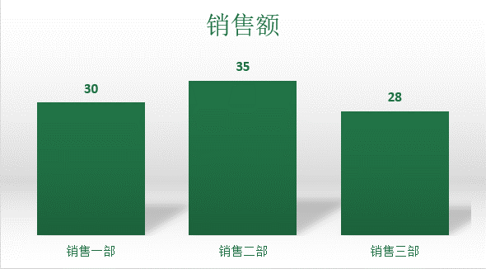

 |  | 部门 | 销售额
 |  | 销售一部 | 30
 |  | 销售二部 | 35
 |  | 销售三部 | 28

答案
 |  | 课后小练习

任务：
 | 利用数据生成图表，使用样式模板美化图表（使用样式4），数据标签置于柱形上方，完成效果如右图所示。

 |  | 部门 | 销售额
 |  | 销售一部 | 30
 |  | 销售二部 | 35
 |  | 销售三部 | 28

